Bulletin de livraison
 |  |  |  | Date : | 2025-10-23
local – artisanal – saveurs originales
 |  |  |  |  | Café de la Marionnette
 |  |  |  |  | Ines Haymoz
 |  |  |  |  | Derrière-les-Jardins 2
 |  |  |  |  | 1700 Fribourg

QTT | Description | Arôme | Format
18 | ThéCol - Thé Froid Artisanal | Poire à Botzi | 100 cl
6 | ThéCol - Thé Froid Artisanal | Hibiscus | 100 cl
24 | ThéCol - Thé Froid Artisanal | Sureau | 100 cl
12 | ThéCol - Thé Froid Artisanal | Coing | 100 cl

 |  |  | Facturation :
 |  |  |  | par E-mail
0 | Livré : "ancienne caisse verte" IFCO |  |  | par poste (+ 1CHF)
3 | Livré : "nouvelle caisse noire" IFCO |  | x | Autre :
 | Retour : "ancienne caisse verte" IFCO
 | Retour : "nouvelle caisse noire" IFCO |  | À | sur place à la livraison

Café de la Marionnette

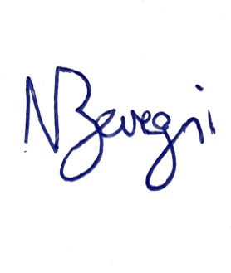
Noah Bevegni, ThéCol

